Worksheet
 |  |  |  |  | 8 (812) 565 05 34 |  |  | sales@miniworks.ru
 |  |  |  |  | Екатеринбург |  |  | отдел продаж
 |  |  | Адрес |  |  |  |  | Режим работы
 |  |  | Екатеринбург |  |  |  |  | Пн – Пт: с 8:00 до 18:00
40-40M12.D48x40
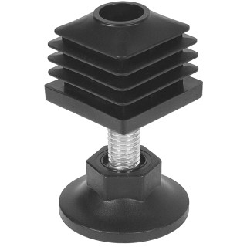 |  | 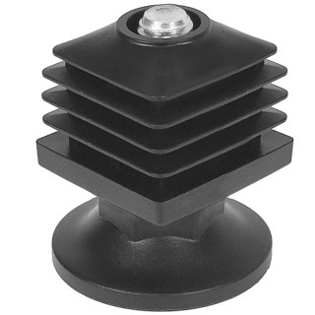 |  | 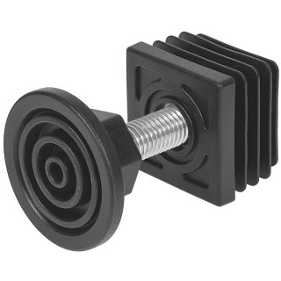 |  | 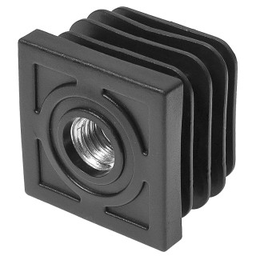 |  | 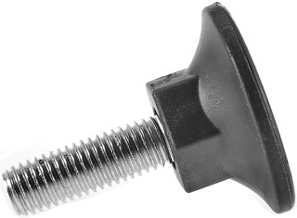 |  | 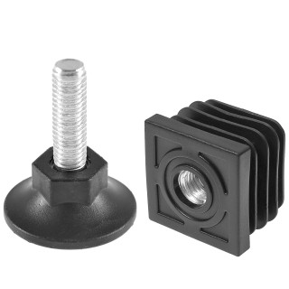
Артикул |  | Цвет |  | от 10000 | от 5000 | от 1000 | от 500 | от 100 | розница | Наличие на 06.08.2026
40-40M12.D48x40 |  | черный |  | 56.91р. | 60.04р. | 65.65р. | 78.00р. | 88.45р. | 118.75р. | 5219
40-40M12.D48x40B |  | белый |  | 56.91р. | 60.04р. | 65.65р. | 78.00р. | 88.45р. | 118.75р. | 1445
40-40M12.D48x40G |  | серый |  | 56.91р. | 60.04р. | 65.65р. | 78.00р. | 88.45р. | 118.75р. | 2053
 | Все цены указаны в рублях и включают в себя НДС. Все цены указаны при условии 100% предоплаты и действительны в течение 5 дней. Все цены указаны при условии самовывоза продукции со склада в г. Екатеринбург (для иногородних клиентов доставка до склада ТК в г. Екатеринбург бесплатна). Все цены указаны за стандартный цвет для каждого вида изделия (изменение цвета на любой из предлагаемой палитры +20% к стоимости, изменение цвета на любой по системе RAL +50% к стоимости). О возможных сроках поставки заказного товара, необходимо уточнять заранее

